Sheet1
付款申请单
 |  |  |  |  | 编号：
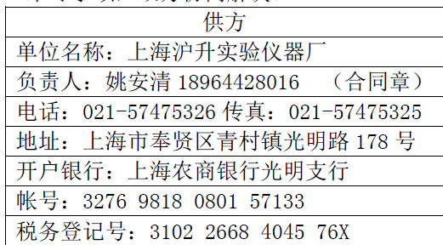
部门： |  |  |  |  | 申请日期：1月6日
收款单位 | 上海沪升实验仪器厂 |  |  | 项目名称 | 开炼机 |  | 附件单据（ ）
开户银行 | 上海农商银行光明支行 |  |  | 合同号
开户账号 | 3276 9818 0801 57133 |  |  | 合同总金额 | 47800
税号 | 3102 2668 4045 76X |  |  | 累计已支付金额
付款项目摘要 |  |  |  | 付款金额 | 付款方式 | 备注
20%的尾款 |  |  |  | 9560 | R转账
 |  |  |  |  | □支票
 |  |  |  |  | □电汇
 |  |  |  |  | □承兑
合计金额（大写） |  |  |  |  | □其他
领导批示： |  | 财务： | 部门主管： |  | 经办人：张淑会

